상품제안서
에버체크담요 특대 | 상품코드: S37750

 |  |  |  |  |  |  | 02-713-8555 | www.synergygift.co.kr
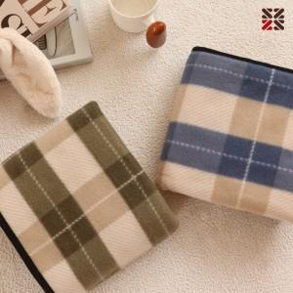

【상세/제작정보】 | ※ 자수인쇄 별도 문의 바랍니다.

【인쇄/포장옵션】 | 자수 / 포장불가능

【공급단가】 | 수량 | 100~ | 200~ | 500~ | 1,000~ | 3,000~
*VAT별도 | 그린 | 4,410원 | 4,310원 | 4,100원 | 4,030원 | 3,950원
 | 블루 | 4,410원 | 4,310원 | 4,100원 | 4,030원 | 3,950원

【상품 URL】 | https://www.synergygift.co.kr:443/src/goods_detail.php?gdno=37750

